Regras
[APSFW0202] Perfil de risco - Ações no ciclo

Tela com título: | Perfil de risco
Trilha: | Início - Painel do supervisor - Perfil de risco
Código de tela: | [APSFW0202]
Perfil de acesso: | Usuário com perfil
 |  | Supervisor
 |  | Consulta tudo
 |  | Consulta somente não bloqueados | não será implementado agora
 |  | Consulta somente resumo de perfil não bloqueado | não será implementado agora
Objetivo da estória: detalhar a Seção Ações no ciclo
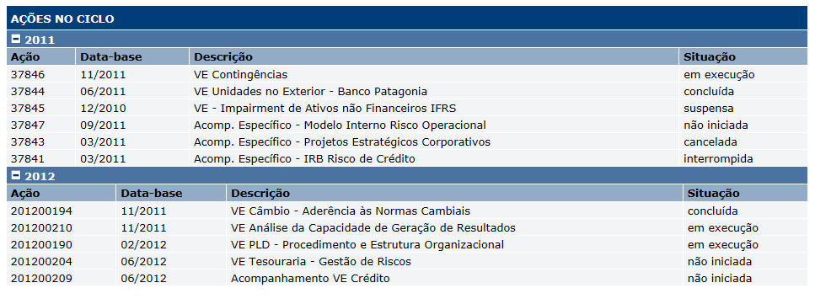

 | Alterações de dados originárias do ETL não versionam o perfil de risco
 | Ao versionar o perfil de risco as ações apresentadas serão versionadas
 |  | Exibir as ações do ano-calendário anterior ao ano corrente e as ações do ano-calendário igual ao ano corrente.
 | Na versão do perfil de risco vigente:
 |  | Exibir as ações do ano-calendário anterior ao ano corrente e as ações do ano-calendário igual ao ano corrente.
 | Nas versões do perfil de risco anteriores:
 |  | Exibir as ações versionadas para o perfil.
 |  | Dados das Ações no ciclo
 |  | Nome | Objetivo | Observações
 |  | Ação | Ação | ETL - Sigas
 |  | Data-base | Data-base | ETL - Sigas
 |  | Descrição | Descrição da ação | ETL - Sigas
 |  | Situação | Situação da ação | ETL - Sigas
 |  | Comandos
 |  | Nome | Objetivo | Observações
 |  | Comandos de ordenação nas colunas Ação, Data-base, Descrição e Situação | Ordenação

Cenários de teste

Web:

 |  | Realizar os testes abaixo para usuário com perfil: | Supervisor

Caso de teste | Tipo | Cenário | Resultado | Mensagem
C001 | Sucesso | Acessar o Perfil de risco vazio (versão vigente). Ciclo em andamento. ES da equipe do supervisor, com ciclo em andamento, mas sem ARCs, sem matriz vigente. Perfil de risco vazio - 1ª versão Não há ações previstas para o ciclo | Exibir a tela [APSFW0202] - Perfil de risco. Exibir as duas seções do ano-calendário anterior ao ano corrente e do ano-calendário igual ao ano corrente. Apresentar as colunas. | Nas duas seções apresentar: "Nenhum registro que satisfaça os critérios de pesquisa foi encontrado. "
C002 | Sucesso | Acessar o Perfil de risco vazio (versão vigente). Ciclo em andamento. ES da equipe do supervisor, com ciclo em andamento, mas sem ARCs, sem matriz vigente. Perfil de risco vazio - 1ª versão Hás ações previstas para o ciclo | Exibir a tela [APSFW0202] - Perfil de risco. Exibir as ações do ano-calendário anterior ao ano corrente e as ações do ano-calendário igual ao ano corrente. | N/A
C003 | Sucesso | Acessar o Perfil de risco vigente. Ciclo atual: em andamento Ciclo anterior: pós-corec ES da equipe do supervisor, ciclo em andamento, com ARCs, com matriz vigente e corec anteriores. ARCs previsto com notas. ARCs previsto sem notas. Perfil de risco vigente - 1ª versão do ciclo após corec Há dados distintos entre versões para Grau de preocupação; Porte; Segmento; Perfil de atuação com 2 anexos; Conclusão com 2 anexos; Perspectiva; Situação
C004 | Sucesso | Acessar o Perfil de risco vigente. Selecionar uma versão anterior do perfil de risco do ciclo em andamento. Ciclo atual: em andamento Ciclo anterior: pós-corec ES da equipe do supervisor, ciclo iniciado, com ARCs, com matriz vigente e corec anteriores ARCs previsto com notas. ARCs previsto sem notas. Perfil de risco vigente - Demais versões do ciclo após corec Há dados distintos entre versões para Grau de preocupação; Porte; Segmento; Perfil de atuação; Conclusão; Perspectiva; Situação
C005 | Sucesso | Acessar o Perfil de risco vigente. Selecionar uma versão anterior do perfil de risco do ciclo em andamento. Ciclo atual: em andamento Ciclo anterior: encerrado ES da equipe do supervisor, ciclo iniciado, com ARCs, com matriz vigente e corec anteriores ARCs previsto com notas. ARCs previsto sem notas. Perfil de risco vigente - Demais versões do ciclo após corec Há dados distintos entre versões para Grau de preocupação; Porte; Segmento; Perfil de atuação; Conclusão; Perspectiva; Situação
C006 | Sucesso | Acessar o Perfil de risco versão do corec anterior. Selecionar uma versão do corec anterior do perfil de risco do ciclo em andamento. Ciclo atual: em andamento Ciclo anterior: pós-corec ES da equipe do supervisor, ciclo iniciado, com ARCs, com matriz vigente e corec anteriores ARCs previsto com notas. ARCs previsto sem notas. Perfil de risco vigente - Demais versões do ciclo após corec Há dados distintos entre versões para Grau de preocupação; Porte; Segmento; Perfil de atuação; Conclusão; Perspectiva; Situação
 |  |  |  | Consulta somente não bloqueados - ainda não definido
 |  | Realizar os testes para usuário com perfil: | Consulta tudo
Para todos os testes abaixo: Não importa se a ES pertence ou não a equipe do usuário
Caso de teste | Tipo | Cenário | Resultado | Mensagem
C001 | Sucesso
C002 | Sucesso
C003 | Sucesso
C004 | Sucesso
C005 | Sucesso
C006 | Sucesso

